상품제안서
친환경 알패트 R PET 가방 리유저블백 중형 440x360x150mm | 상품코드: F30675

 |  |  |  |  |  |  | 02-412-0044 | www.easy1.co.kr
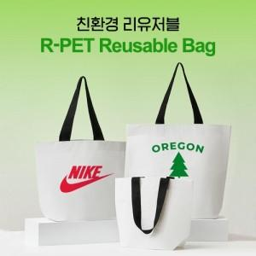

【상세/제작정보】 | <p><span style="font-size: 12pt;"><b>** 배송비- 1박스(100개) 6,000원/별도</b></span>&nbsp;</p>

【인쇄/포장옵션】 | 실크 / 벌크

【공급단가】 | 수량 | 200~ | 500~ | 1,000~ | 3,000~ | 5,000~
*VAT별도 | 단가 | 1,590원 | 1,530원 | 1,480원 | 1,430원 | 1,370원

【상품 URL】 | http://www.easy1.co.kr/src/goods_detail.php?gdno=30675

